caso 1- medico
CASO 1 - Attività di medico svolta nei confronti di soggetti privati (soglia compensi € 30.000, 78% forfait).

Ipotizzando che il professionista in questione, operando con soggetti privati, mantenga fermo il prezzo delle prestazioni (“lordo IVA”), i compensi possono essere maggiorati dell’IVA che non viene più applicata. Pertanto il reddito forfetario risulta pari:
compensi “lordi” x forfait – contributi previdenziali →
€ 19.755 [(24.000 + 5.280) x 78% - 3.083]
Il predetto “effetto” IVA costituisce, nel caso esaminato, il motivo di convenienza nell’adottare il regime forfetario in quanto:
· il beneficio IVA è pari a € 4.780;
· vi è una minor tassazione ai fini delle imposte dirette pari a € 695;
· un incremento dei contributi pari ad € 383.
Il risparmio complessivo per il contribuente è pari a € 5.092.
Per il primo anno di applicazione del regime forfetario va considerata comunque la necessità di operare la rettifica della detrazione IVA per i beni/servizi non ancora ceduti/utilizzati al 31.12.2018.

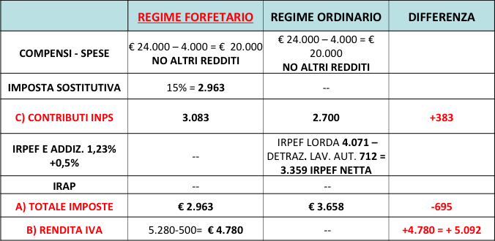

caso 2- bar
CASO 2 - Attività di bar (soglia ricavi € 50.000, 40% forfait) con applicazione del regime agevolato contributivo.

Poiché l’imprenditore in questione opera esclusivamente con soggetti privati, i corrispettivi possono essere maggiorati di un importo corrispondente all’IVA che non viene più versata all’Erario.
Pertanto il reddito forfetario risulta pari a:
· ricavi “lordi” x forfait – contributi previdenziali
· → € 15.640 [(42.000 + 4.200) x 40% - 2.840].
I contributi previdenziali costituiscono, nel caso esaminato, uno dei motivi di convenienza nell’adottare il regime forfetario, in quanto:
· il beneficio IVA è pari a € 2.200;
· vi è una minore tassazione ai fini delle imposte dirette pari a € 1.156;
· vi è una minore contribuzione previdenziale pari a € 2.361.

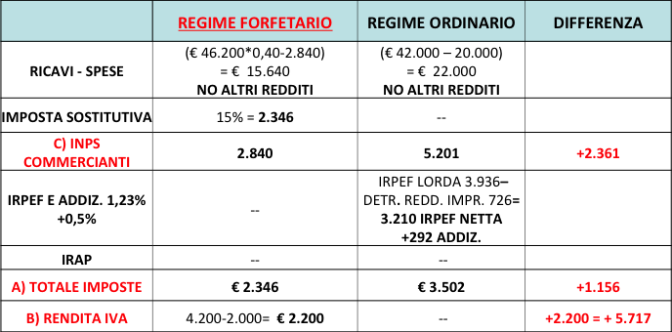

caso 3- architetto + altri red
CASO 3 - Attività di architetto, svolta nei confronti di soggetti privati con un reddito da lavoro dipendente (soglia compensi € 30.000, 78% forfait).

Poiché il professionista opera nei confronti anche di altri soggetti passivi, i compensi possono essere maggiorati di un importo corrispondente all’IVA che non viene più versata all’Erario, ossia al 50% del fatturato.
Pertanto, il reddito forfetario risulta pari a:
compensi “lordi” x forfait – contributi previdenziali
→ € 17.779 [(24.000 + 2.640) x 78% - 3.000]
Ai fini delle imposte dirette il possesso del reddito di lavoro dipendente consente di ottenere un duplice beneficio dall’applicazione del nuovo regime.
Infatti:
· il reddito da lavoro autonomo viene tassato con l’aliquota del 15%, anziché con quella marginale IRPEF che nel caso in esame è pari al 27%;
· le detrazioni non vengono “perse” in quanto fruite sul reddito da lavoro dipendente; la non concorrenza del reddito di lavoro autonomo alla formazione del reddito complessivo fa aumentare l’importo delle detrazioni spettanti.

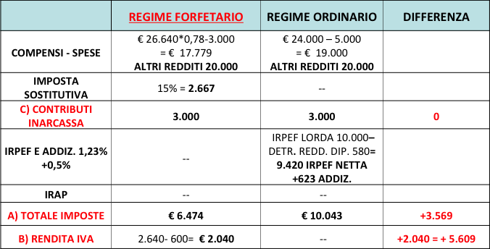

COEFFICIENTI E CODICI ATECO
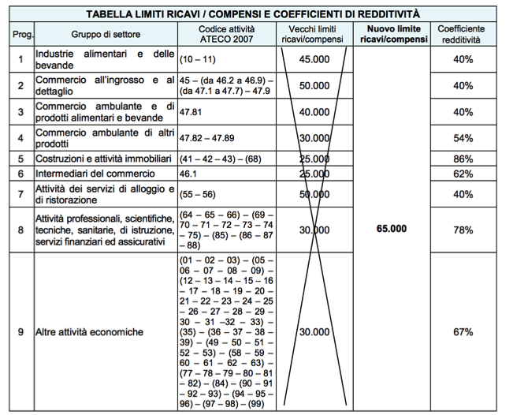

passaggi di regime
